Folha1
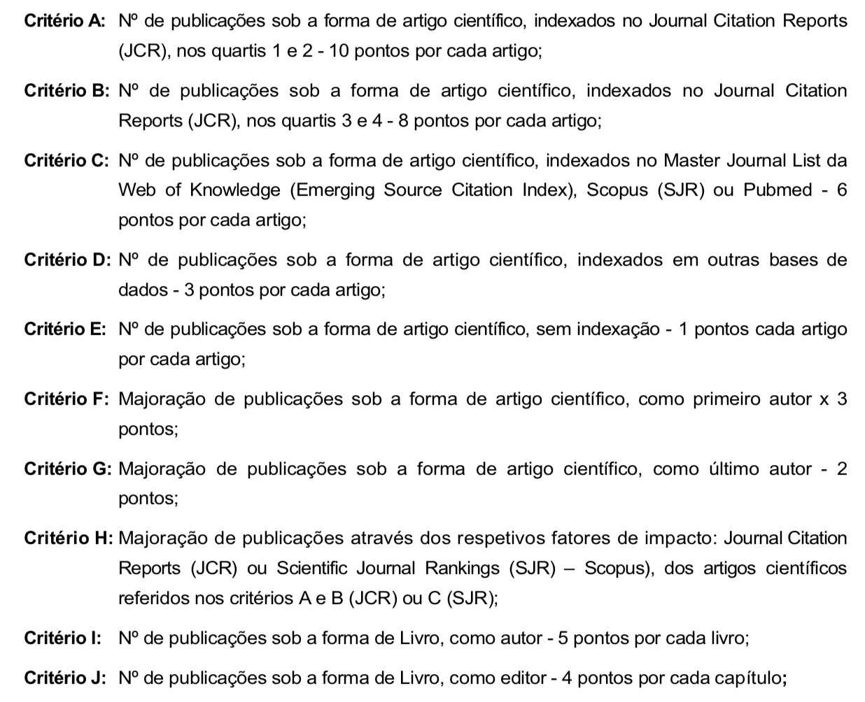
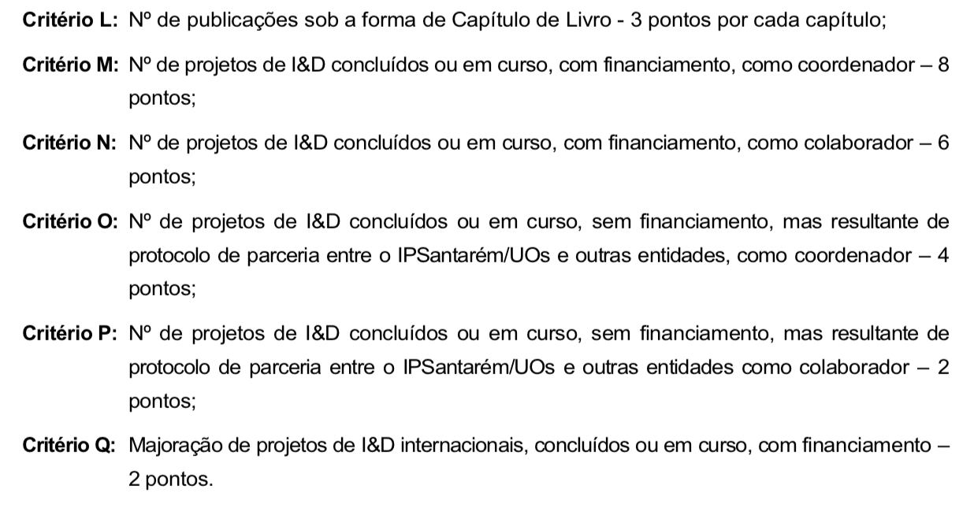
Prémio I&D IPSantarém

 | Critérios
Candidatos | A | B | C | D | E | F | G | H | I | J | L | M | N | O | P | Q | Total
 |  |  |  |  |  |  |  |  |  |  |  |  |  |  |  |  | 0
 |  |  |  |  |  |  |  |  |  |  |  |  |  |  |  |  | 0
 |  |  |  |  |  |  |  |  |  |  |  |  |  |  |  |  | 0
 |  |  |  |  |  |  |  |  |  |  |  |  |  |  |  |  | 0

